TỔNG
LÃI SO VỚI VỐN ĐẦU TƯ |  |  |  |  |  | THU CHI
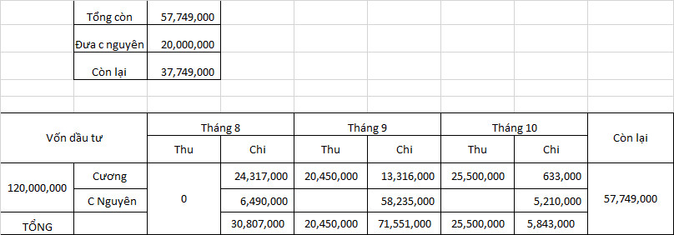
Vốn đầu tư | Tổng thu | Tổng chi | Lãi | Quỹ lương cố định | Lãi chia | Vốn đầu tư | Tổng thu | Tổng chi | Lãi | Quỹ lương cố định | Lãi chia | Vốn còn lại
120,000,000 | 45,950,000 | 118,984,000 | (74,050,000) | 20,000,000 | (94,050,000) | 120,000,000 | 45,950,000 | 118,984,000 | 46,966,000 | 20,000,000 | 26,966,000 | 26,966,000

CHIA VỐN |  |  |  |  |  | CHIA VỐN
 | TIỀN ĐẦU THƯ | % | TIỀN LÃI |  |  |  | TIỀN ĐẦU THƯ | % | TIỀN LÃI
 | 60,000,000 | 50% | (37,025,000) |  |  |  | 60,000,000 | 50% | 13,483,000 |  |  |  | 22866000
 | 60,000,000 | 50% | (37,025,000) |  |  |  | 60,000,000 | 50% | 13,483,000
TỔNG | 120,000,000 | 100% | (74,050,000) |  |  | TỔNG | 120,000,000 | 100% | 26,966,000

 |  |  |  |  |  |  | tháng 8 | tháng 9 | tháng 10 | tháng 11 | tháng 12 | tổng
 |  |  |  |  |  | cương | 24,317,000 | 13,316,000 | 633,000 |  |  | 38,266,000
 |  |  |  |  |  | nguyên | 6,490,000 | 58,535,000 | 15,993,000 |  |  | 81,018,000
 |  |  |  | 18,874,500 |  |  |  |  |  |  |  | 119,284,000 |  | 21,018,000

 |  |  |  |  |  | tháng | 8 | 9 | 10 | 11
 |  |  |  |  |  | CƯƠNG | 24,317,000 | 13,316,000 | 651,500 | 0 | 38,284,500
 |  |  |  |  |  | NGUYÊN | 6,490,000 | 56,110,000 | 16,168,000 | 0 | 78,768,000
 |  |  |  |  |  |  |  |  |  |  | 117,052,500 |  | 18,768,000

